关系图
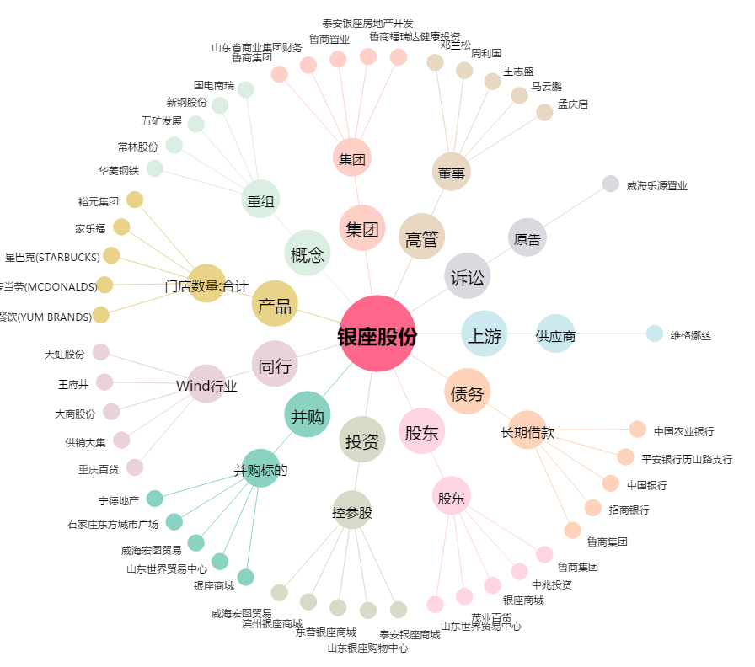
银座股份[600858.SH] - 关系概览图

